税后倒推
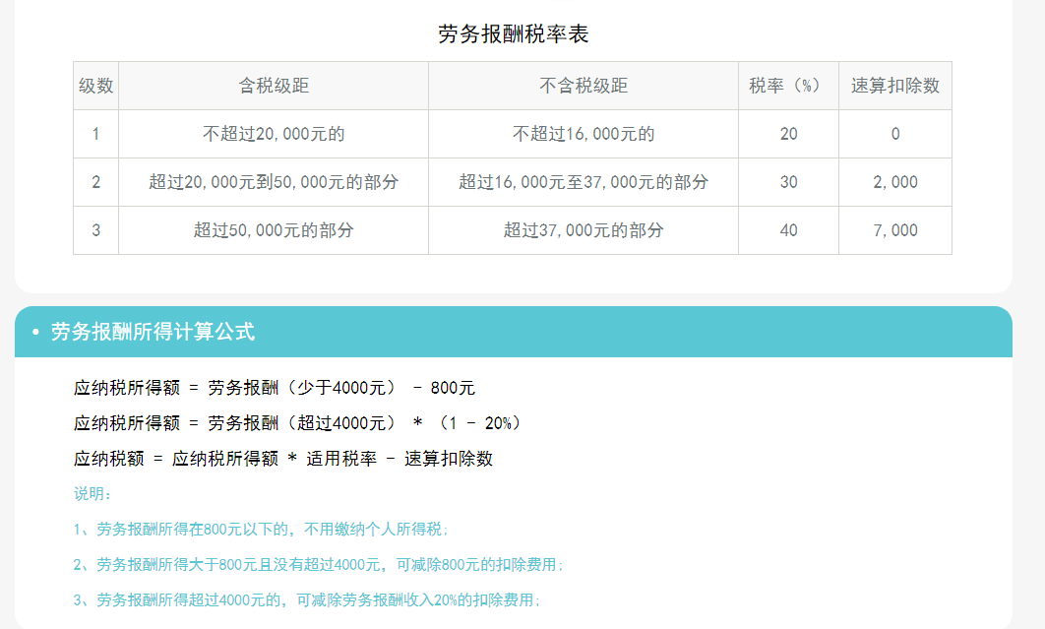
税后倒推计算
实发金额范围 | 输入税后实发金额 | 税前应发金额 | 扣税
<4000元 | 3000 | 3550 | 550.00
4000元 | 4000 | 4761.90 | 761.90
4000元<收入金额≤20000元 |  | 0.00 | 0.00

